Sheet1
 | A1512
承租面积 | 131.58
终止日期 | 2025-04-20
剩余租赁年限 | 2.63 | 年
月租金 | 24800 | 万 | 含物业费

2022 | 24800 | 6.28
2025 | 26805 | 6.79

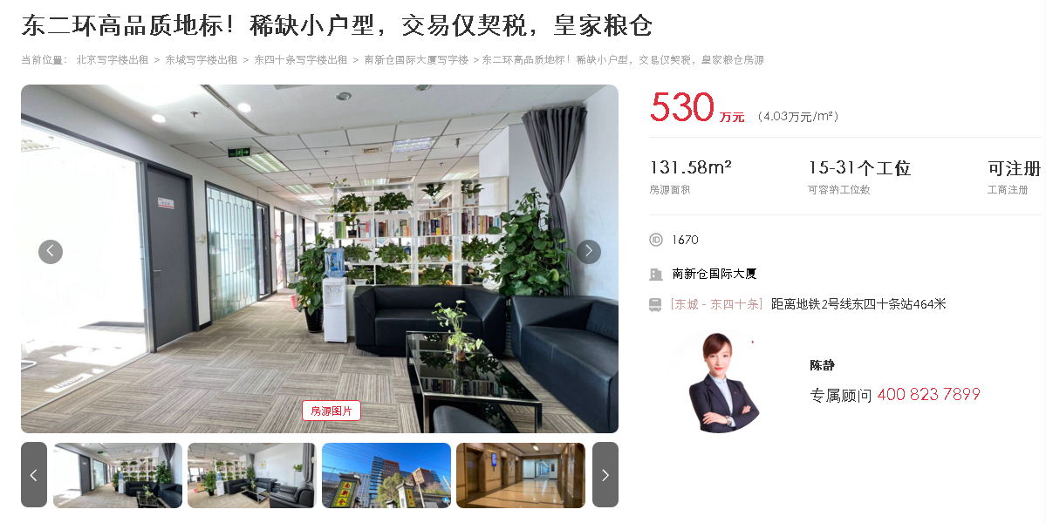

 |  |  |  | 中区

